Registration
=
HỖ TRỢ GỌI NGAY
(04) 8943562455
ĐỊA CHỈ CỬA HÀNG
Tầng 8 Ladeco, 266 Đội Cấn, Hà Nội

Trang chủ Chủ
Giới ThiệuChủ
Sản phẩm Chủ
Hướng dẫn mua hàng Chủ
Tin tức Chủ
Liên hệ Chủ
Bản đồ Chủ

Trang chủ > Đăng ký tài khoản

Đăng ký tài khoản

Email

Mật khẩu

Đăng ký

Chưa có tài khoản đăng nhâp tại đây

Được thành lập vào ngày 20/08/2008
với niềm đam mê và khát vọng thành công trong
lĩnh vực TMĐT
Tầng 8 Ladeco, 266 Đội Cấn, Hà Nội, Việt Nam
support@bizweb.vn
( 04)66742332
CHÍNH SÁCH
Đổi trả hàng
Đảm bảo chất lượng
Giá luôn tốt nhất
Khách hàng thân thiết

HƯỚNG DẪN
Mua hàng
Kỹ thuật
Đăng ký
Thanh toán
GỬI EMAIL
Gửi email nhận khuyến mãi

Email của bạn

Kết nối

Sign in
HỖ TRỢ GỌI NGAY
(04) 8943562455
ĐỊA CHỈ CỬA HÀNG
Tầng 8 Ladeco, 266 Đội Cấn, Hà Nội

Giới ThiệuChủ
Trang chủ Chủ
Sản phẩm Chủ
Hướng dẫn mua hàng Chủ
Tin tức Chủ
Liên hệ Chủ
Bản đồ Chủ

Trang chủ> Đăng nhập tài khoản

Đăng nhập tài khoản

Email

Mật khẩu

Quên mật khẩu ?
Ghi nhớ mật khẩu

Đăng nhập

Chưa có tài khoản đăng ký tại đây

Được thành lập vào ngày 20/08/2008
với niềm đam mê và khát vọng thành công trong
lĩnh vực TMĐT
Tầng 8 Ladeco, 266 Đội Cấn, Hà Nội, Việt Nam
support@bizweb.vn
( 04)66742332
CHÍNH SÁCH
Đổi trả hàng
Đảm bảo chất lượng
Giá luôn tốt nhất
Khách hàng thân thiết

HƯỚNG DẪN
Mua hàng
Kỹ thuật
Đăng ký
Thanh toán
GỬI EMAIL
Gửi email nhận khuyến mãi

Email của bạn

Kết nối

CardDetail
HỖ TRỢ GỌI NGAY
(04) 8943562455
ĐỊA CHỈ CỬA HÀNG
Tầng 8 Ladeco, 266 Đội Cấn, Hà Nội

Giới ThiệuChủ
Trang chủ Chủ
Sản phẩm Chủ
Hướng dẫn mua hàng Chủ
Tin tức Chủ
Liên hệ Chủ
Bản đồ Chủ

Trang chủ > Giỏ hàng

Giỏ hàng của bạn

Sản phẩm
Giá
Số lượng
Tổng số tiền

Sầu riêng miền nam
55.000 Đ/Kg 160.000 Đ
Xoài tượng chín vàng miền nam
Sầu riêng miền nam
55.000 Đ/Kg 160.000 Đ
Sầu riêng miền nam
55.000 Đ/Kg 160.000 Đ
xóa
55.000 đ
- 1 +
55.000 đ


Bưởi da xanh
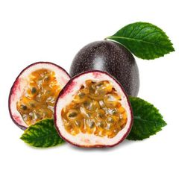
-50%
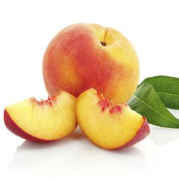
-50%
-50%
-50%
110.000 đ
55.000 đ
- 2 +
xóa

sản phẩm vừa thêm

Tổng số tiền thanh toán :
365.000 đ

Tiếp tục mua hàng
Tiến hành thanh toán

Được thành lập vào ngày 20/08/2008
với niềm đam mê và khát vọng thành công trong
lĩnh vực TMĐT
Tầng 8 Ladeco, 266 Đội Cấn, Hà Nội, Việt Nam
support@bizweb.vn
( 04)66742332
CHÍNH SÁCH
Đổi trả hàng
Đảm bảo chất lượng
Giá luôn tốt nhất
Khách hàng thân thiết

HƯỚNG DẪN
Mua hàng
Kỹ thuật
Đăng ký
Thanh toán
GỬI EMAIL
Gửi email nhận khuyến mãi

Email của bạn

Kết nối

Đánh giá (2)
HỖ TRỢ GỌI NGAY
(04) 8943562455
ĐỊA CHỈ CỬA HÀNG
Tầng 8 Ladeco, 266 Đội Cấn, Hà Nội

Trang chủ Chủ
Giới ThiệuChủ
Sản phẩm Chủ
Hướng dẫn mua hàng Chủ
Tin tức Chủ
Liên hệ Chủ
Bản đồ Chủ

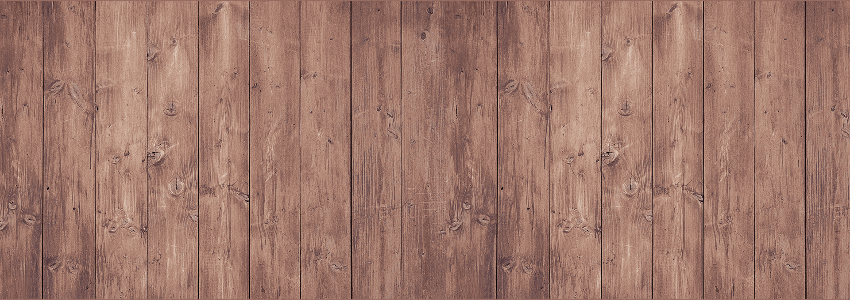

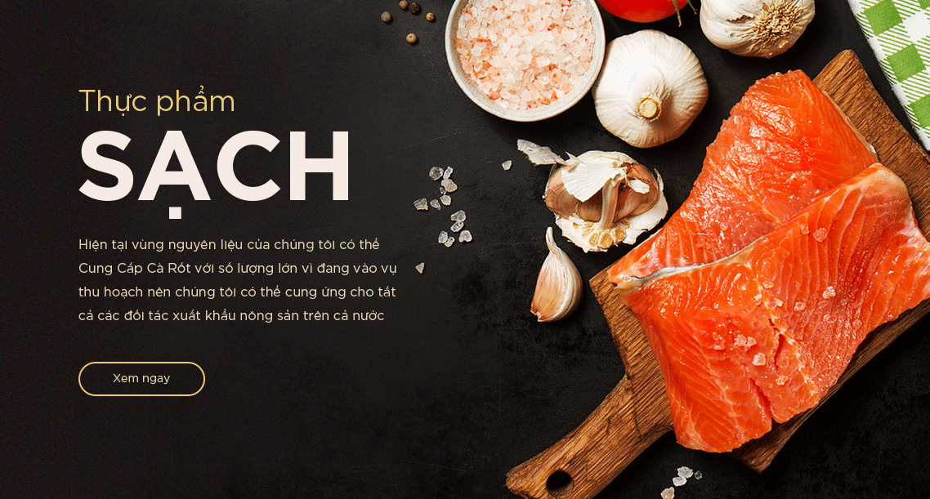

Trang chủ
> sản phẩm bán chạy > Cam thái xuất khẩu

Cam Thái nhập nhẩu


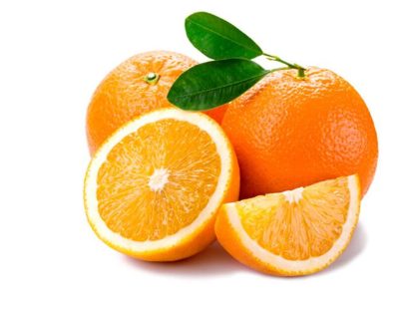
80.00đ
Gía chưa bao gồm VAT- (Còn hàng)
Theo viện nghiên cứu nông học Quốc gia Pháp,uống nửa lít nước cam mỗi ngày có thể cải thiện áp lực máu và tái hoạt động của mạch...
Số lượng:



- 1 +
Cho vào giỏ hàng


Thêm vào ưa thích





Thông tin sản phẩm
Tab tùy chỉnh
Đánh giá(App)

Tất cả
(106)
Có bình luận
(82)
Có hình ảnh
(10)
x

(32)
32)
(32)
(32)
(0)
Đánh giá

Lê hoàng
Chất lượng sản phẩm tuyệt vời. thời gian giao hàng nhanh. cho hẳn 5 sao để ủng hộ shop
10-3-2018
mã code

Nội dung

Kim Dung
Chất lượng sản phẩm tuyệt vời. thời gian giao hàng nhanh. cho hẳn 5 sao để ủng hộ shop
10-3-2018

Gửi

Viết đánh giá

Sản phẩm vừa xem

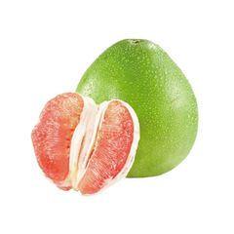
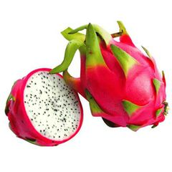

Sầu riêng miền nam
55.000 Đ/Kg 160.000 Đ
Sầu riêng miền nam
55.000 Đ/Kg 160.000 Đ
Sầu riêng miền nam
55.000 Đ/Kg 160.000 Đ

Được thành lập vào ngày 20/08/2008
với niềm đam mê và khát vọng thành công trong
lĩnh vực TMĐT
Tầng 8 Ladeco, 266 Đội Cấn, Hà Nội, Việt Nam
support@bizweb.vn
( 04)66742332
CHÍNH SÁCH
Đổi trả hàng
Đảm bảo chất lượng
Giá luôn tốt nhất
Khách hàng thân thiết

HƯỚNG DẪN
Mua hàng
Kỹ thuật
Đăng ký
Thanh toán
GỬI EMAIL
Gửi email nhận khuyến mãi

Email của bạn

Kết nối

Đánh giá
HỖ TRỢ GỌI NGAY
(04) 8943562455
ĐỊA CHỈ CỬA HÀNG
Tầng 8 Ladeco, 266 Đội Cấn, Hà Nội

Trang chủ Chủ
Giới ThiệuChủ
Sản phẩm Chủ
Hướng dẫn mua hàng Chủ
Tin tức Chủ
Liên hệ Chủ
Bản đồ Chủ

Trang chủ
> sản phẩm bán chạy > Cam thái xuất khẩu

Cam Thái nhập nhẩu

80.00đ
Gía chưa bao gồm VAT- (Còn hàng)
Theo viện nghiên cứu nông học Quốc gia Pháp,uống nửa lít nước cam mỗi ngày có thể cải thiện áp lực máu và tái hoạt động của mạch...
Số lượng:

- 1 +
Cho vào giỏ hàng

Thêm vào ưa thích

Thông tin sản phẩm
Tab tùy chỉnh
Đánh giá(App)

Tất cả
(106)
Có bình luận
(82)
Có hình ảnh
(10)

(32)
(32)
(32)
(32)
(0)

Lê hoàng
Chất lượng sản phẩm tuyệt vời. thời gian giao hàng nhanh. cho hẳn 5 sao để ủng hộ shop
10-3-2018

Kim Dung
Chất lượng sản phẩm tuyệt vời. thời gian giao hàng nhanh. cho hẳn 5 sao để ủng hộ shop
10-3-2018

Viết đánh giá

Sản phẩm vừa xem

Sầu riêng miền nam
55.000 Đ/Kg 160.000 Đ
Sầu riêng miền nam
55.000 Đ/Kg 160.000 Đ
Sầu riêng miền nam
55.000 Đ/Kg 160.000 Đ

Được thành lập vào ngày 20/08/2008
với niềm đam mê và khát vọng thành công trong
lĩnh vực TMĐT
Tầng 8 Ladeco, 266 Đội Cấn, Hà Nội, Việt Nam
support@bizweb.vn
( 04)66742332
CHÍNH SÁCH
Đổi trả hàng
Đảm bảo chất lượng
Giá luôn tốt nhất
Khách hàng thân thiết

HƯỚNG DẪN
Mua hàng
Kỹ thuật
Đăng ký
Thanh toán
GỬI EMAIL
Gửi email nhận khuyến mãi

Email của bạn

Kết nối

Detail
HỖ TRỢ GỌI NGAY
(04) 8943562455
ĐỊA CHỈ CỬA HÀNG
Tầng 8 Ladeco, 266 Đội Cấn, Hà Nội

Trang chủ Chủ
Giới ThiệuChủ
Sản phẩm Chủ
Hướng dẫn mua hàng Chủ
Tin tức Chủ
Liên hệ Chủ
Bản đồ Chủ

Trang chủ
> sản phẩm bán chạy > Cam thái xuất khẩu

Cam Thái nhập nhẩu

80.00đ
Gía chưa bao gồm VAT- (Còn hàng)
Theo viện nghiên cứu nông học Quốc gia Pháp,uống nửa lít nước cam mỗi ngày có thể cải thiện áp lực máu và tái hoạt động của mạch...
Số lượng:

- 1 +
Cho vào giỏ hàng

Thêm vào ưa thích

Theo Viện Nghiên cứu nông học quốc gia Pháp, uống nửa lít nước cam mỗi ngày có thể cải thiện áp lực máu và tái hoạt động của mạch máu (khả năng giãn nở). Chúng ta chỉ nhớ đến hàm lượng vitamin C trong cam chứ ít biết rằng cam chứa một số các thành phần tổng hợp khác có ích cho sức khỏe.
Trên thực tế, hàm lượng vitamin C chỉ chiếm khoảng 15-20% trên tổng số các chất kháng oxy hóa trong trái cây này, trong khi những hợp chất khác lại có khả năng chống oxy hóa cao hơn gấp 6 lần so với vitamin C: hesperidin từ flavanoid, có nhiều trong lớp vỏ xơ trắng, màng bao múi cam và một ít trong tép và hạt cam, có khả năng giảm cholesterol xấu (LDL) và tăng cholesterol tốt (HDL).
Khi uống nước cam đều đặn, chúng ta - đặc biệt là trẻ nhỏ - có thể tận hưởng những dưỡng chất từ loại trái cây chua này (ít calori, giàu vitamin) và có thể giúp ngăn ngừa nguy cơ phát triển các bệnh tim mạch ở tuổi trưởng thành. Tuy nhiên, người ta cũng lưu ý rằng cam nguyên trái, chín cây và sạch có chứa nhiều hesperidin hơn, vì qua quá trình vắt ép, thành phần này dễ dàng bị thất thoát.
Thành phần từ cam được sử dụng rất phong phú từ lá, hoa, vỏ cây và trái đều có thể dùng để hãm thành nước uống có vị đắng nhẹ và hương cam đặc trưng. Nước hãm lá cam có thể giúp hạ hỏa, đặc biệt khi mất ngủ, xoa dịu rối loạn chức năng lưu thông máu.
Thông tin sản phẩm
Tab tùy chỉnh
Đánh giá(App)

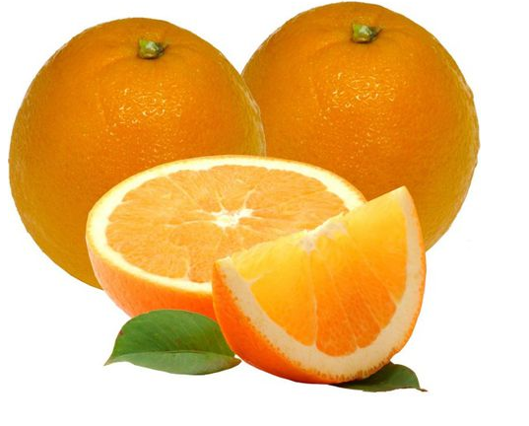

Sản Phẩm liên quan

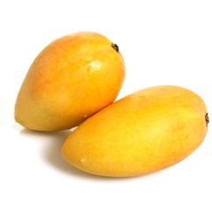
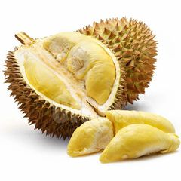
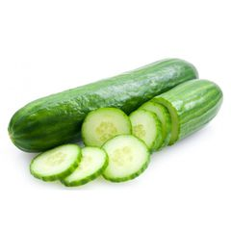


Xoài tượng chín vàng 55.000 Đ/Kg 160.000 Đ
Sầu riêng miền nam
55.000 Đ/Kg 160.000 Đ
Sầu riêng miền nam
55.000 Đ/Kg 160.000 Đ
Sầu riêng miền nam
55.000 Đ/Kg 160.000 Đ
Sầu riêng miền nam
55.000 Đ/160.000 Đ
Sầu riêng miền nam
55.000 Đ/Kg 160.000 Đ

Sản phẩm vừa xem

Sầu riêng miền nam
55.000 Đ/Kg 160.000 Đ
Sầu riêng miền nam
55.000 Đ/Kg 160.000 Đ
Sầu riêng miền nam
55.000 Đ/Kg 160.000 Đ

Được thành lập vào ngày 20/08/2008
với niềm đam mê và khát vọng thành công trong
lĩnh vực TMĐT
Tầng 8 Ladeco, 266 Đội Cấn, Hà Nội, Việt Nam
support@bizweb.vn
( 04)66742332
CHÍNH SÁCH
Đổi trả hàng
Đảm bảo chất lượng
Giá luôn tốt nhất
Khách hàng thân thiết

HƯỚNG DẪN
Mua hàng
Kỹ thuật
Đăng ký
Thanh toán
GỬI EMAIL
Gửi email nhận khuyến mãi

Email của bạn

Kết nối

home_list
HỖ TRỢ GỌI NGAY
(04) 8943562455
ĐỊA CHỈ CỬA HÀNG
Tầng 8 Ladeco, 266 Đội Cấn, Hà Nội

Trang chủ Chủ
Giới ThiệuChủ
Sản phẩm Chủ
Hướng dẫn mua hàng Chủ
Tin tức Chủ
Liên hệ Chủ
Bản đồ Chủ

Trái cây

Thực phẩm

Nấm

Rau xanh
Nước cam
Đồ uống
Trà sữa

Nấm

Nước chanh leo

Đồ uống khác

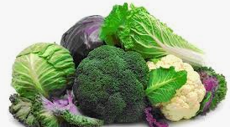
30%
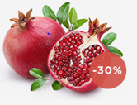
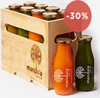
30%
Rau cải xanh
Nước ép Lựu
Nước hoa quả

199.000 đ/kg
199.000 đ/kg
199.000 đ/kg

Sản Phẩm bán chạy

/ Thực Phẩm / Nấm / Rau Xanh / Đồ uống
Trái cây

Xoài tượng chín vàng miền nam
55.000 Đ/Kg 160.000 Đ
Sầu riêng miền nam
55.000 Đ/Kg 160.000 Đ
Thanh long nhập khẩu
55.000 Đ/Kg 160.000 Đ
Cam miền nam
55.000 Đ/Kg 160.000 Đ
Dưa leo miền nam
55.000 Đ/Kg



Sầu riêng miền nam
55.000 Đ/Kg 160.000 Đ
Chanh leo miền nam
55.000 Đ/Kg 160.000 Đ
Táo Rose Mỹ
55.000 Đ/Kg
Táo xanh nhập khẩu
55.000 Đ/Kg
Táo miền nam
55.000 Đ/Kg 160.000 Đ

Giao hàng miễn phí
Miễn phí giao hàng với đơn hàng trên 500.000 đ
Đảm bảo chất lượng
Thực phẩm 100% sạch,an toàn thực phẩm
Tiết kiệm chi phí
Giá siêu rẻ so với thị trường

Giảm giá hôm nay

giảm giá 40% trên tất cả sản phẩm dưới đây

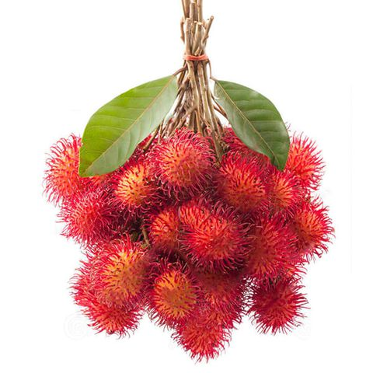

Bưởi miền nam
55.000 Đ/Kg 160.000 Đ
Thanh long miền nam
55.000 Đ/Kg 160.000 Đ
Sầu riêng miền nam
55.000 Đ/Kg 160.000 Đ

Chôm chôm miền nam hoa quả xuất khẩu
55.000 Đ/Kg

Chanh leo miền nam
55.000 Đ/Kg 160.000 Đ
Táo Rose Mỹ
55.000 Đ/Kg 160.000 Đ
Sầu riêng miền nam
55.000 Đ/Kg 160.000 Đ

xem thêm sản phẩm

Đồ uống
Nước cam
Trà sữa
Nước hoa quả
Đồ uống khác
Rau củ quả
Trái cây
thực phẩm
Nấm
Rau xanh
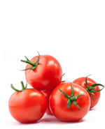
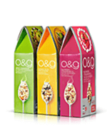
Danh mục nổi bật
Chúng tôi cam kết 100% các sản phẩm có nguồn gốc xuất xứ rõ ràng,sạch,an toàn và đảm bảo chất lượng ngon nhất giao đến tận tay người tiêu dùng, để san sẻ sự vất vả của các mẹ và các chị

Ý kiến khách hàng
Blog Nấu ăn

Từ ngày có hạt giẻ trong bụng, mình bắt đầu lên mạng tìm hiểu thông tin về thực phẩm sạch,an toàn và chuỗi cửa hàng bán loại thực phẩm này.sau một hồi tìm tòi cũng tìm ra một vài cửa hàng khá nổi tiếng ở Hà nội,nhưng lại ở khá xa chỗ vợ chồng mình sống nên rất bát tiện mỗi khi đi mua sắm...
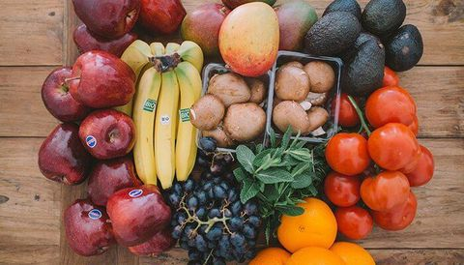
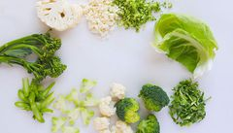

Uyên My
http//www cocobi.com
Viết bởi: Đào Quý Thương
Viết bởi: Đào Quý Thương

Gia tăng năng lực cạnh tranh cho nông sản xuất khẩu
Hàng nông sản muốn tham gia chuỗi giá trị toàn cầu cần phải cải tiến...
Rau xanh tăng giá mạnh vì trời mưa,người dân nội thành lao..
Hàng nông sản muốn tham gia chuỗi giá trị toàn cầu cần phải cải tiến...

Được thành lập vào ngày 20/08/2008
với niềm đam mê và khát vọng thành công trong
lĩnh vực TMĐT
Tầng 8 Ladeco, 266 Đội Cấn, Hà Nội, Việt Nam
support@bizweb.vn
( 04)66742332
CHÍNH SÁCH
Đổi trả hàng
Đảm bảo chất lượng
Giá luôn tốt nhất
Khách hàng thân thiết

HƯỚNG DẪN
Mua hàng
Kỹ thuật
Đăng ký
Thanh toán
GỬI EMAIL
Gửi email nhận khuyến mãi

Email của bạn

Kết nối

Trái cây
Thực phẩm
Nấm
Rau xanh
Đồ uống

Home_dangnhap
HỖ TRỢ GỌI NGAY
(04) 8943562455
ĐỊA CHỈ CỬA HÀNG
Tầng 8 Ladeco, 266 Đội Cấn, Hà Nội

Đăng ký

Trang chủ Chủ
Giới ThiệuChủ
Sản phẩm Chủ
Hướng dẫn mua hàng Chủ
Tin tức Chủ
Liên hệ Chủ
Bản đồ Chủ
Đăng nhập

30%
30%
Rau cải xanh
Nước ép Lựu
Nước hoa quả

199.000 đ/kg
199.000 đ/kg
199.000 đ/kg

Sản Phẩm bán chạy

/ Thực Phẩm / Nấm / Rau Xanh / Đồ uống
Trái cây

Xoài tượng chín vàng miền nam
55.000 Đ/Kg 160.000 Đ
Sầu riêng miền nam
55.000 Đ/Kg 160.000 Đ
Thanh long nhập khẩu
55.000 Đ/Kg 160.000 Đ
Cam miền nam
55.000 Đ/Kg 160.000 Đ
Dưa leo miền nam
55.000 Đ/Kg

Sầu riêng miền nam
55.000 Đ/Kg 160.000 Đ
Chanh leo miền nam
55.000 Đ/Kg 160.000 Đ
Táo Rose Mỹ
55.000 Đ/Kg
Táo xanh nhập khẩu
55.000 Đ/Kg
Táo miền nam
55.000 Đ/Kg 160.000 Đ

Giao hàng miễn phí
Miễn phí giao hàng với đơn hàng trên 500.000 đ
Đảm bảo chất lượng
Thực phẩm 100% sạch,an toàn thực phẩm
Tiết kiệm chi phí
Giá siêu rẻ so với thị trường

Giảm giá hôm nay

giảm giá 40% trên tất cả sản phẩm dưới đây

Bưởi miền nam
55.000 Đ/Kg 160.000 Đ
Thanh long miền nam
55.000 Đ/Kg 160.000 Đ
Sầu riêng miền nam
55.000 Đ/Kg 160.000 Đ

Chôm chôm miền nam hoa quả xuất khẩu
55.000 Đ/Kg

Chanh leo miền nam
55.000 Đ/Kg 160.000 Đ
Táo Rose Mỹ
55.000 Đ/Kg 160.000 Đ
Sầu riêng miền nam
55.000 Đ/Kg 160.000 Đ

xem thêm sản phẩm

Đồ uống
Nước cam
Trà sữa
Nước hoa quả
Đồ uống khác
Rau củ quả
Trái cây
thực phẩm
Nấm
Rau xanh

Danh mục nổi bật
Chúng tôi cam kết 100% các sản phẩm có nguồn gốc xuất xứ rõ ràng,sạch,an toàn và đảm bảo chất lượng ngon nhất giao đến tận tay người tiêu dùng, để san sẻ sự vất vả của các mẹ và các chị

Ý kiến khách hàng
Blog Nấu ăn

Từ ngày có hạt giẻ trong bụng, mình bắt đầu lên mạng tìm hiểu thông tin về thực phẩm sạch,an toàn và chuỗi cửa hàng bán loại thực phẩm này.sau một hồi tìm tòi cũng tìm ra một vài cửa hàng khá nổi tiếng ở Hà nội,nhưng lại ở khá xa chỗ vợ chồng mình sống nên rất bát tiện mỗi khi đi mua sắm...

Uyên My
http//www cocobi.com
Viết bởi: Đào Quý Thương
Viết bởi: Đào Quý Thương

Gia tăng năng lực cạnh tranh cho nông sản xuất khẩu
Hàng nông sản muốn tham gia chuỗi giá trị toàn cầu cần phải cải tiến...
Rau xanh tăng giá mạnh vì trời mưa,người dân nội thành lao..
Hàng nông sản muốn tham gia chuỗi giá trị toàn cầu cần phải cải tiến...

Được thành lập vào ngày 20/08/2008
với niềm đam mê và khát vọng thành công trong
lĩnh vực TMĐT
Tầng 8 Ladeco, 266 Đội Cấn, Hà Nội, Việt Nam
support@bizweb.vn
( 04)66742332
CHÍNH SÁCH
Đổi trả hàng
Đảm bảo chất lượng
Giá luôn tốt nhất
Khách hàng thân thiết

HƯỚNG DẪN
Mua hàng
Kỹ thuật
Đăng ký
Thanh toán
GỬI EMAIL
Gửi email nhận khuyến mãi

Email của bạn

Kết nối

Trái cây
Thực phẩm
Nấm
Rau xanh
Đồ uống

Home_tìmkiem
HỖ TRỢ GỌI NGAY
(04) 8943562455
ĐỊA CHỈ CỬA HÀNG
Tầng 8 Ladeco, 266 Đội Cấn, Hà Nội

Trang chủ Chủ
Giới ThiệuChủ
Sản phẩm Chủ
Hướng dẫn mua hàng Chủ
Tin tức Chủ
Liên hệ Chủ
Bản đồ Chủ

Nhập từ khóa tìm kiếm và nhấn Enter

30%
30%
Rau cải xanh
Nước ép Lựu
Nước hoa quả

199.000 đ/kg
199.000 đ/kg
199.000 đ/kg

Sản Phẩm bán chạy

/ Thực Phẩm / Nấm / Rau Xanh / Đồ uống
Trái cây

Xoài tượng chín vàng miền nam
55.000 Đ/Kg 160.000 Đ
Sầu riêng miền nam
55.000 Đ/Kg 160.000 Đ
Thanh long nhập khẩu
55.000 Đ/Kg 160.000 Đ
Cam miền nam
55.000 Đ/Kg 160.000 Đ
Dưa leo miền nam
55.000 Đ/Kg

Sầu riêng miền nam
55.000 Đ/Kg 160.000 Đ
Chanh leo miền nam
55.000 Đ/Kg 160.000 Đ
Táo Rose Mỹ
55.000 Đ/Kg
Táo xanh nhập khẩu
55.000 Đ/Kg
Táo miền nam
55.000 Đ/Kg 160.000 Đ

Giao hàng miễn phí
Miễn phí giao hàng với đơn hàng trên 500.000 đ
Đảm bảo chất lượng
Thực phẩm 100% sạch,an toàn thực phẩm
Tiết kiệm chi phí
Giá siêu rẻ so với thị trường

Giảm giá hôm nay

giảm giá 40% trên tất cả sản phẩm dưới đây

Bưởi miền nam
55.000 Đ/Kg 160.000 Đ
Thanh long miền nam
55.000 Đ/Kg 160.000 Đ
Sầu riêng miền nam
55.000 Đ/Kg 160.000 Đ

Chôm chôm miền nam hoa quả xuất khẩu
55.000 Đ/Kg

Chanh leo miền nam
55.000 Đ/Kg 160.000 Đ
Táo Rose Mỹ
55.000 Đ/Kg 160.000 Đ
Sầu riêng miền nam
55.000 Đ/Kg 160.000 Đ

xem thêm sản phẩm

Đồ uống
Nước cam
Trà sữa
Nước hoa quả
Đồ uống khác
Rau củ quả
Trái cây
thực phẩm
Nấm
Rau xanh

Danh mục nổi bật
Chúng tôi cam kết 100% các sản phẩm có nguồn gốc xuất xứ rõ ràng,sạch,an toàn và đảm bảo chất lượng ngon nhất giao đến tận tay người tiêu dùng, để san sẻ sự vất vả của các mẹ và các chị

Ý kiến khách hàng
Blog Nấu ăn

Từ ngày có hạt giẻ trong bụng, mình bắt đầu lên mạng tìm hiểu thông tin về thực phẩm sạch,an toàn và chuỗi cửa hàng bán loại thực phẩm này.sau một hồi tìm tòi cũng tìm ra một vài cửa hàng khá nổi tiếng ở Hà nội,nhưng lại ở khá xa chỗ vợ chồng mình sống nên rất bát tiện mỗi khi đi mua sắm...

Uyên My
http//www cocobi.com
Viết bởi: Đào Quý Thương
Viết bởi: Đào Quý Thương

Gia tăng năng lực cạnh tranh cho nông sản xuất khẩu
Hàng nông sản muốn tham gia chuỗi giá trị toàn cầu cần phải cải tiến...
Rau xanh tăng giá mạnh vì trời mưa,người dân nội thành lao..
Hàng nông sản muốn tham gia chuỗi giá trị toàn cầu cần phải cải tiến...

Được thành lập vào ngày 20/08/2008
với niềm đam mê và khát vọng thành công trong
lĩnh vực TMĐT
Tầng 8 Ladeco, 266 Đội Cấn, Hà Nội, Việt Nam
support@bizweb.vn
( 04)66742332
CHÍNH SÁCH
Đổi trả hàng
Đảm bảo chất lượng
Giá luôn tốt nhất
Khách hàng thân thiết

HƯỚNG DẪN
Mua hàng
Kỹ thuật
Đăng ký
Thanh toán
GỬI EMAIL
Gửi email nhận khuyến mãi

Email của bạn

Kết nối

Trái cây
Thực phẩm
Nấm
Rau xanh
Đồ uống

Home_giohang
HỖ TRỢ GỌI NGAY
(04) 8943562455
ĐỊA CHỈ CỬA HÀNG
Tầng 8 Ladeco, 266 Đội Cấn, Hà Nội

Bưởi da xanh
80 000 Đ x1
Trang chủ Chủ
Giới ThiệuChủ
Sản phẩm Chủ
Hướng dẫn mua hàng Chủ
Tin tức Chủ
Liên hệ Chủ
Bản đồ Chủ

Bưởi da xanh
80 000 Đ x1

Tổng cộng : 160 000Đ

Tiến hành thanh toán

30%
30%
Rau cải xanh
Nước ép Lựu
Nước hoa quả

199.000 đ/kg
199.000 đ/kg
199.000 đ/kg

Sản Phẩm bán chạy

/ Thực Phẩm / Nấm / Rau Xanh / Đồ uống
Trái cây

Xoài tượng chín vàng miền nam
55.000 Đ/Kg 160.000 Đ
Sầu riêng miền nam
55.000 Đ/Kg 160.000 Đ
Thanh long nhập khẩu
55.000 Đ/Kg 160.000 Đ
Cam miền nam
55.000 Đ/Kg 160.000 Đ
Dưa leo miền nam
55.000 Đ/Kg

Sầu riêng miền nam
55.000 Đ/Kg 160.000 Đ
Chanh leo miền nam
55.000 Đ/Kg 160.000 Đ
Táo Rose Mỹ
55.000 Đ/Kg
Táo xanh nhập khẩu
55.000 Đ/Kg
Táo miền nam
55.000 Đ/Kg 160.000 Đ

Giao hàng miễn phí
Miễn phí giao hàng với đơn hàng trên 500.000 đ
Đảm bảo chất lượng
Thực phẩm 100% sạch,an toàn thực phẩm
Tiết kiệm chi phí
Giá siêu rẻ so với thị trường

Giảm giá hôm nay

giảm giá 40% trên tất cả sản phẩm dưới đây

Bưởi miền nam
55.000 Đ/Kg 160.000 Đ
Thanh long miền nam
55.000 Đ/Kg 160.000 Đ
Sầu riêng miền nam
55.000 Đ/Kg 160.000 Đ

Chôm chôm miền nam hoa quả xuất khẩu
55.000 Đ/Kg
Chanh leo miền nam
55.000 Đ/Kg 160.000 Đ
Táo Rose Mỹ
55.000 Đ/Kg 160.000 Đ
Sầu riêng miền nam
55.000 Đ/Kg 160.000 Đ

xem thêm sản phẩm

Đồ uống
Nước cam
Trà sữa
Nước hoa quả
Đồ uống khác
Rau củ quả
Trái cây
thực phẩm
Nấm
Rau xanh

Danh mục nổi bật
Chúng tôi cam kết 100% các sản phẩm có nguồn gốc xuất xứ rõ ràng,sạch,an toàn và đảm bảo chất lượng ngon nhất giao đến tận tay người tiêu dùng, để san sẻ sự vất vả của các mẹ và các chị

Ý kiến khách hàng
Blog Nấu ăn

Từ ngày có hạt giẻ trong bụng, mình bắt đầu lên mạng tìm hiểu thông tin về thực phẩm sạch,an toàn và chuỗi cửa hàng bán loại thực phẩm này.sau một hồi tìm tòi cũng tìm ra một vài cửa hàng khá nổi tiếng ở Hà nội,nhưng lại ở khá xa chỗ vợ chồng mình sống nên rất bát tiện mỗi khi đi mua sắm...

Uyên My
http//www cocobi.com
Viết bởi: Đào Quý Thương
Viết bởi: Đào Quý Thương

Gia tăng năng lực cạnh tranh cho nông sản xuất khẩu
Hàng nông sản muốn tham gia chuỗi giá trị toàn cầu cần phải cải tiến...
Rau xanh tăng giá mạnh vì trời mưa,người dân nội thành lao..
Hàng nông sản muốn tham gia chuỗi giá trị toàn cầu cần phải cải tiến...

Được thành lập vào ngày 20/08/2008
với niềm đam mê và khát vọng thành công trong
lĩnh vực TMĐT
Tầng 8 Ladeco, 266 Đội Cấn, Hà Nội, Việt Nam
support@bizweb.vn
( 04)66742332
CHÍNH SÁCH
Đổi trả hàng
Đảm bảo chất lượng
Giá luôn tốt nhất
Khách hàng thân thiết

HƯỚNG DẪN
Mua hàng
Kỹ thuật
Đăng ký
Thanh toán
GỬI EMAIL
Gửi email nhận khuyến mãi

Email của bạn

Kết nối

Trái cây
Thực phẩm
Nấm
Rau xanh
Đồ uống

Home_chat
HỖ TRỢ GỌI NGAY
(04) 89-435-624-55
ĐỊA CHỈ CỬA HÀNG
Tầng 8 Ladeco, 266 Đội Cấn, Hà Nội

Trang chủ Chủ
Giới ThiệuChủ
Sản phẩm Chủ
Hướng dẫn mua hàng Chủ
Tin tức Chủ
Liên hệ Chủ
Bản đồ Chủ

30%
30%
Rau cải xanh
Nước ép Lựu
Nước hoa quả

199.000 đ/kg
199.000 đ/kg
199.000 đ/kg

Sản Phẩm bán chạy

/ Thực Phẩm / Nấm / Rau Xanh / Đồ uống
Trái cây

Xoài tượng chín vàng miền nam
55.000 Đ/Kg 160.000 Đ
Sầu riêng miền nam
55.000 Đ/Kg 160.000 Đ
Thanh long nhập khẩu
55.000 Đ/Kg 160.000 Đ
Cam miền nam
55.000 Đ/Kg 160.000 Đ
Dưa leo miền nam
55.000 Đ/Kg

Sầu riêng miền nam
55.000 Đ/Kg 160.000 Đ
Chanh leo miền nam
55.000 Đ/Kg 160.000 Đ
Táo Rose Mỹ
55.000 Đ/Kg
Táo xanh nhập khẩu
55.000 Đ/Kg
Táo miền nam
55.000 Đ/Kg 160.000 Đ

Giao hàng miễn phí
Miễn phí giao hàng với đơn hàng trên 500.000 đ
Đảm bảo chất lượng
Thực phẩm 100% sạch,an toàn thực phẩm
Tiết kiệm chi phí
Giá siêu rẻ so với thị trường

Giảm giá hôm nay

giảm giá 40% trên tất cả sản phẩm dưới đây

Bưởi miền nam
55.000 Đ/Kg 160.000 Đ
Thanh long miền nam
55.000 Đ/Kg 160.000 Đ
Sầu riêng miền nam
55.000 Đ/Kg 160.000 Đ

Chôm chôm miền nam hoa quả xuất khẩu
55.000 Đ/Kg
Chanh leo miền nam
55.000 Đ/Kg 160.000 Đ
Táo Rose Mỹ
55.000 Đ/Kg 160.000 Đ
Sầu riêng miền nam
55.000 Đ/Kg 160.000 Đ

xem thêm sản phẩm

Đồ uống
Nước cam
Trà sữa
Nước hoa quả
Đồ uống khác
Rau củ quả
Trái cây
thực phẩm
Nấm
Rau xanh

Danh mục nổi bật
Chúng tôi cam kết 100% các sản phẩm có nguồn gốc xuất xứ rõ ràng,sạch,an toàn và đảm bảo chất lượng ngon nhất giao đến tận tay người tiêu dùng, để san sẻ sự vất vả của các mẹ và các chị

Ý kiến khách hàng
Blog Nấu ăn

Từ ngày có hạt giẻ trong bụng, mình bắt đầu lên mạng tìm hiểu thông tin về thực phẩm sạch,an toàn và chuỗi cửa hàng bán loại thực phẩm này.sau một hồi tìm tòi cũng tìm ra một vài cửa hàng khá nổi tiếng ở Hà nội,nhưng lại ở khá xa chỗ vợ chồng mình sống nên rất bát tiện mỗi khi đi mua sắm...

Uyên My
http//www cocobi.com
Viết bởi: Đào Quý Thương
Viết bởi: Đào Quý Thương

Gia tăng năng lực cạnh tranh cho nông sản xuất khẩu
Hàng nông sản muốn tham gia chuỗi giá trị toàn cầu cần phải cải tiến...
Rau xanh tăng giá mạnh vì trời mưa,người dân nội thành lao..
Hàng nông sản muốn tham gia chuỗi giá trị toàn cầu cần phải cải tiến...

Xin chào bạn !

Được thành lập vào ngày 20/08/2008
với niềm đam mê và khát vọng thành công trong
lĩnh vực TMĐT
Tầng 8 Ladeco, 266 Đội Cấn, Hà Nội, Việt Nam
support@bizweb.vn
( 04)66742332
CHÍNH SÁCH
Đổi trả hàng
Đảm bảo chất lượng
Giá luôn tốt nhất
Khách hàng thân thiết
Xin chào

HƯỚNG DẪN
Mua hàng
Kỹ thuật
Đăng ký
Thanh toán
GỬI EMAIL
Gửi email nhận khuyến mãi

Email của bạn

Kết nối

Chát với chúng tôi X

Trái cây
Thực phẩm
Nấm
Rau xanh
Đồ uống

Home
HỖ TRỢ GỌI NGAY
(04) 89-435-624-55
ĐỊA CHỈ CỬA HÀNG
Tầng 8 Ladeco, 266 Đội Cấn, Hà Nội

Trang chủ Chủ
Giới ThiệuChủ
Sản phẩm Chủ
Hướng dẫn mua hàng Chủ
Tin tức Chủ
Liên hệ Chủ
Bản đồ Chủ

30%
30%
Rau cải xanh
Nước ép Lựu
Nước hoa quả

199.000 đ/kg
199.000 đ/kg
199.000 đ/kg

Sản Phẩm bán chạy

/ Thực Phẩm / Nấm / Rau Xanh / Đồ uống
Trái cây

Xoài tượng chín vàng miền nam
55.000 Đ/Kg 160.000 Đ
Sầu riêng miền nam
55.000 Đ/Kg 160.000 Đ
Thanh long nhập khẩu
55.000 Đ/Kg 160.000 Đ
Cam miền nam
55.000 Đ/Kg 160.000 Đ
Dưa leo miền nam
55.000 Đ/Kg

Sầu riêng miền nam
55.000 Đ/Kg 160.000 Đ
Chanh leo miền nam
55.000 Đ/Kg 160.000 Đ
Táo Rose Mỹ
55.000 Đ/Kg
Táo xanh nhập khẩu
55.000 Đ/Kg
Táo miền nam
55.000 Đ/Kg 160.000 Đ

Giao hàng miễn phí
Miễn phí giao hàng với đơn hàng trên 500.000 đ
Đảm bảo chất lượng
Thực phẩm 100% sạch,an toàn thực phẩm
Tiết kiệm chi phí
Giá siêu rẻ so với thị trường

Giảm giá hôm nay

giảm giá 40% trên tất cả sản phẩm dưới đây

Bưởi miền nam
55.000 Đ/Kg 160.000 Đ
Thanh long miền nam
55.000 Đ/Kg 160.000 Đ
Sầu riêng miền nam
55.000 Đ/Kg 160.000 Đ

Chôm chôm miền nam hoa quả xuất khẩu
55.000 Đ/Kg
Chanh leo miền nam
55.000 Đ/Kg 160.000 Đ
Táo Rose Mỹ
55.000 Đ/Kg 160.000 Đ
Sầu riêng miền nam
55.000 Đ/Kg 160.000 Đ

xem thêm sản phẩm

Đồ uống
Nước cam
Trà sữa
Nước hoa quả
Đồ uống khác
Rau củ quả
Trái cây
thực phẩm
Nấm
Rau xanh

Danh mục nổi bật
Chúng tôi cam kết 100% các sản phẩm có nguồn gốc xuất xứ rõ ràng,sạch,an toàn và đảm bảo chất lượng ngon nhất giao đến tận tay người tiêu dùng, để san sẻ sự vất vả của các mẹ và các chị

Ý kiến khách hàng
Blog Nấu ăn

Từ ngày có hạt giẻ trong bụng, mình bắt đầu lên mạng tìm hiểu thông tin về thực phẩm sạch,an toàn và chuỗi cửa hàng bán loại thực phẩm này.sau một hồi tìm tòi cũng tìm ra một vài cửa hàng khá nổi tiếng ở Hà nội,nhưng lại ở khá xa chỗ vợ chồng mình sống nên rất bát tiện mỗi khi đi mua sắm...

Uyên My
http//www cocobi.com
Viết bởi: Đào Quý Thương
Viết bởi: Đào Quý Thương

Gia tăng năng lực cạnh tranh cho nông sản xuất khẩu
Hàng nông sản muốn tham gia chuỗi giá trị toàn cầu cần phải cải tiến...
Rau xanh tăng giá mạnh vì trời mưa,người dân nội thành lao..
Hàng nông sản muốn tham gia chuỗi giá trị toàn cầu cần phải cải tiến...

Được thành lập vào ngày 20/08/2008
với niềm đam mê và khát vọng thành công trong
lĩnh vực TMĐT
Tầng 8 Ladeco, 266 Đội Cấn, Hà Nội, Việt Nam
support@bizweb.vn
( 04)66742332
CHÍNH SÁCH
Đổi trả hàng
Đảm bảo chất lượng
Giá luôn tốt nhất
Khách hàng thân thiết

HƯỚNG DẪN
Mua hàng
Kỹ thuật
Đăng ký
Thanh toán
GỬI EMAIL
Gửi email nhận khuyến mãi

Email của bạn

Kết nối

Chát với chúng tôi X

Trái cây
Thực phẩm
Nấm
Rau xanh
Đồ uống

xem nhanh
HỖ TRỢ GỌI NGAY
(04) 8943562455
ĐỊA CHỈ CỬA HÀNG
Tầng 8 Ladeco, 266 Đội Cấn, Hà Nội

Trang chủ Chủ
Giới ThiệuChủ
Sản phẩm Chủ
Hướng dẫn mua hàng Chủ
Tin tức Chủ
Liên hệ Chủ
Bản đồ Chủ

30%
30%
Rau cải xanh
Nước ép Lựu
Nước hoa quả

199.000 đ/kg
199.000 đ/kg
199.000 đ/kg

Sản Phẩm bán chạy

Trái cây / Thực Phẩm / Nấm / Rau Xanh / Đồ uống

x
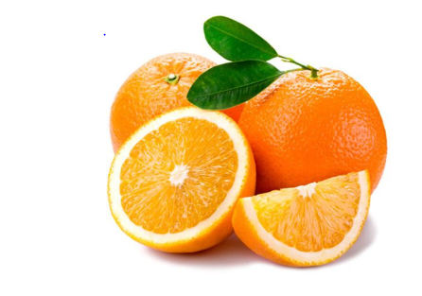
Cam Thái nhập nhẩu

80.00đ
Gía chưa bao gồm VAT- (Còn hàng)
Theo viện nghiên cứu nông học Quốc gia Pháp,uống nửa lít nước cam mỗi ngày có thể cải thiện áp lực máu và tái hoạt động của mạch...
xem chi tiết

Xoài tượng chín vàng miền nam
55.000 Đ/Kg 160.000 Đ
Sầu riêng miền nam
55.000 Đ/

-50%

- 1 +
Cho vào giỏ hàng

Thêm vào ưa thích

Sầu riêng miền nam
55.000 Đ/Kg 160.000 Đ
Sầu riêng miền nam
55.000 Đ/Kg 160.000 Đ
Sầu riêng miền nam
55.000 Đ/Kg 160.000 Đ
Sầu riêng miền nam
55.000 Đ/Kg 160.000 Đ
Sầu riêng miền nam
55.000 Đ/Kg 160.000 Đ

Giao hàng miễn phí
Miễn phí giao hàng với đơn hàng trên 500.000 đ
Đảm bảo chất lượng
Thực phẩm 100% sạch,an toàn thực phẩm
Tiết kiệm chi phí
Giá siêu rẻ so với thị trường

giảm giá 40% trên tất cả sản phẩm dưới đây

Giá cả hôm nay

Sầu riêng miền nam
55.000 Đ/Kg 160.000 Đ
Sầu riêng miền nam
55.000 Đ/Kg 160.000 Đ
Sầu riêng miền nam
55.000 Đ/Kg 160.000 Đ

Chôm chôm miền nam hoa quả xuất khẩu
55.000 Đ/Kg

Sầu riêng miền nam
55.000 Đ/Kg 160.000 Đ
Sầu riêng miền nam
55.000 Đ/Kg 160.000 Đ
Sầu riêng miền nam
55.000 Đ/Kg 160.000 Đ

Đồ uống
Nước cam
Trà sữa
Nước hoa quả
Đồ uống khác
Rau củ quả
Trái cây
thực phẩm
Nấm
Rau xanh

Danh mục nổi bật
Chúng tôi cam kết 100% các sản phẩm có nguồn gốc xuất xứ rõ ràng,sạch,an toàn và đảm bảo chất lượng ngon nhất giao đến tận tay người tiêu dùng, để san sẻ sự vất vả của các mẹ và các chị

Ý kiến khách hàng
Blog Nấu ăn

Từ ngày có hạt giẻ trong bụng, mình bắt đầu lên mạng tìm hiểu thông tin về thực phẩm sạch,an toàn và chuỗi cửa hàng bán loại thực phẩm này.sau một hồi tìm tòi cũng tìm ra một vài cửa hàng khá nổi tiếng ở Hà nội,nhưng lại ở khá xa chỗ vợ chồng mình sống nên rất bát tiện mỗi khi đi mua sắm...

Uyên My
http//www cocobi.com
Viết bởi: Đào Quý Thương
Viết bởi: Đào Quý Thương

Gia tăng năng lực cạnh tranh cho nông sản xuất khẩu
Hàng nông sản muốn tham gia chuỗi giá trị toàn cầu cần phải cải tiến...
Rau xanh tăng giá mạnh vì trời mưa,người dân nội thành lao..
Hàng nông sản muốn tham gia chuỗi giá trị toàn cầu cần phải cải tiến...

Được thành lập vào ngày 20/08/2008
với niềm đam mê và khát vọng thành công trong
lĩnh vực TMĐT
Tầng 8 Ladeco, 266 Đội Cấn, Hà Nội, Việt Nam
support@bizweb.vn
( 04)66742332
CHÍNH SÁCH
Đổi trả hàng
Đảm bảo chất lượng
Giá luôn tốt nhất
Khách hàng thân thiết
HƯỚNG DẪN
Mua hàng
Kỹ thuật
Đăng ký
Thanh toán
GỬI EMAIL
Gửi email nhận khuyến mãi

Email của bạn

Kết nối

Card
HỖ TRỢ GỌI NGAY
(04) 8943562455
ĐỊA CHỈ CỬA HÀNG
Tầng 8 Ladeco, 266 Đội Cấn, Hà Nội

Trang chủ Chủ
Giới Thiệu Chủ
Sản phẩm Chủ
Hướng dẫn mua hàngChủ
Tin Tức Chủ
Liên Hệ Chủ
Bản Đồ Chủ

30%
Rau cải xanh
30%

Nước ép Lựu
Nước hoa quả

199.000 đ/kg
199.000 đ/kg
199.000 đ/kg

Sản Phẩm bán chạy

Trái cây / Thực Phẩm / Nấm / Rau Xanh / Đồ uống

x
Bạn đã thêm lựu đỏ Nam Phi Vào giỏ hàng

Giỏ hàng của bạn (có 6 sản phẩm)

Sản phẩm
Giá
Số lượng
Tổng số tiền

Xoài tượng chín vàng miền nam
55.000 Đ/Kg 160.000 Đ
Sầu riêng miền nam
55.000 Đ/Kg 160.000 Đ
Sầu riêng miền nam
55.000 Đ/Kg 160.000 Đ
Sầu riêng miền nam
55.000 Đ/Kg 160.000 Đ
Sầu riêng miền nam
55.000 Đ/
Xoài tượng chín vàng miền nam
55.000 đ
55.000 đ
xóa

-50%
-50%
-50%
-50%
Bưởi da xanh
110.000 đ
55.000 đ
xóa
sản phẩm vừa thêm

Tổng số tiền thanh toán
365.000 đ

Tiến hành thanh toán

Lựu đỏ Nam Phi
55.000 Đ/Kg 160.000 Đ
Sầu riêng miền nam
55.000 Đ/Kg 160.000 Đ
Xoài tượng chín vàng
55.000 Đ/Kg 160.000 Đ
Chanh leo miền nam
55.000 Đ/Kg 160.000 Đ
Táo miền nam
55.000 Đ/Kg 160.000 Đ

Giao hàng miễn phí
Miễn phí giao hàng với đơn hàng trên 500.000 đ
Đảm bảo chất lượng
Thực phẩm 100% sạch,an toàn thực phẩm
Tiết kiệm chi phí
Giá siêu rẻ so với thị trường

Giá cả hôm nay

giảm giá 40% trên tất cả sản phẩm dưới đây

Bưởi xanh
55.000 Đ/Kg 160.000 Đ
Thanh long miền nam
55.000 Đ/Kg 160.000 Đ
Táo xanh miền nam
55.000 Đ/Kg 160.000 Đ

Chôm chôm miền nam hoa quả xuất khẩu
55.000 Đ/Kg

Chanh leo miền nam
55.000 Đ/Kg 160.000 Đ
Táo miền nam
55.000 Đ/Kg 160.000 Đ
Sầu riêng miền nam
55.000 Đ/Kg 160.000 Đ

Đồ uống
Nước cam
Trà sữa
Nước hoa quả
Đồ uống khác
Rau củ quả
Trái cây
thực phẩm
Nấm
Rau xanh
Danh mục nổi bật
Chúng tôi cam kết 100% các sản phẩm có nguồn gốc xuất xứ rõ ràng,sạch,an toàn và đảm bảo chất lượng ngon nhất giao đến tận tay người tiêu dùng, để san sẻ sự vất vả của các mẹ và các chị

Được thành lập vào ngày 20/08/2008
với niềm đam mê và khát vọng thành công trong
lĩnh vực TMĐT
Tầng 8 Ladeco, 266 Đội Cấn, Hà Nội, Việt Nam
support@bizweb.vn
( 04)66742332
CHÍNH SÁCH
Đổi trả hàng
Đảm bảo chất lượng
Giá luôn tốt nhất
Khách hàng thân thiết
HƯỚNG DẪN
Mua hàng
Kỹ thuật
Đăng ký
Thanh toán
GỬI EMAIL
Gửi email nhận khuyến mãi

Email của bạn

Kết nối

Pay
HỖ TRỢ GỌI NGAY
(04) 8943562455
ĐỊA CHỈ CỬA HÀNG
Tầng 8 Ladeco, 266 Đội Cấn, Hà Nội

Trang chủ Chủ
Giới ThiệuChủ
Sản phẩm Chủ
Hướng dẫn mua hàng Chủ
Tin tức Chủ
Liên hệ Chủ
Bản đồ Chủ

Fresh Food
Đơn hàng (4sản phẩm)

Thông tin mua hàng
Đăng nhập
Xoài tượng chín vàng miền nam
55.000đ

Email
Bưởi da xanh
39.000đ

Họ và tên
Dứa vàng nhập khẩu mỹ
35.000đ

Số điện thoại

Địa chỉ
Nhập mã giảm giá
Áp dụng

Tạm tính
396.000đ

Tỉnh thành
--Chọn tỉnh thành--
Phí vận chuyển

Tổng cộng
396.000đ
Quận huyện
--Chọn quận huyện--

< Quay về giỏ hàng
Đặt Hàng

Giao hàng đến địa chỉ khác
Ghi chú

Được thành lập vào ngày 20/08/2008
với niềm đam mê và khát vọng thành công trong lĩnh vực TMĐT
Tầng 8 Ladeco, 266 Đội Cấn, Hà Nội, Việt Nam
support@bizweb.vn
(04)66742332

HƯỚNG DẪN
Mua hàng
Kỹ thuật
Đăng ký
Thanh toán
CHÍNH SÁCH
Đổi trả hàng
Đảm bảo chất lượng
Giá luôn tốt nhất
Khách hàng thân thiết
GỬI EMAIL
Gửi email nhận khuyến mãi

Email của bạn

Kết nối

Hà Nội
Thanh Hóa
Hồ Chí Minh

Quận cầu giấy
Quận Đống đa

Contact
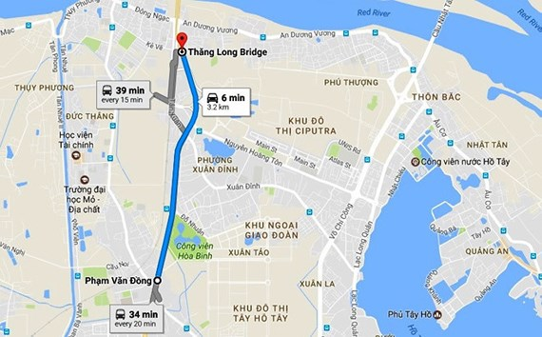
HỖ TRỢ GỌI NGAY
(04) 8943562455
ĐỊA CHỈ CỬA HÀNG
Tầng 8 Ladeco, 266 Đội Cấn, Hà Nội

Trang chủ Chủ
Giới ThiệuChủ
Sản phẩm Chủ
Hướng dẫn mua hàng Chủ
Tin tức Chủ
Liên hệ Chủ
Bản đồ Chủ

Liên hệ
Tầng 8 Ladeco,266 Đội Cấn,Hà Nội,Việt (84-28)73086880-19007654 info@dkt.vn
Nam
Trang chủ > Liên hệ

Nhập địa chỉ của bạn

Liên hệ với chúng tôi
Liên hệ với chúng tôi

Gửi liên hệ

Được thành lập vào ngày 20/08/2008
với niềm đam mê và khát vọng thành công trong lĩnh vực TMĐT
Tầng 8 Ladeco, 266 Đội Cấn, Hà Nội, Việt Nam
support@bizweb.vn
(04)66742332
HƯỚNG DẪN
Mua hàng
Kỹ thuật
Đăng ký
Thanh toán
CHÍNH SÁCH
Đổi trả hàng
Đảm bảo chất lượng
Giá luôn tốt nhất
Khách hàng thân thiết
GỬI EMAIL
Gửi email nhận khuyến mãi

Email của bạn

Kết nối

List_gg
HỖ TRỢ GỌI NGAY
(04) 8943562455
ĐỊA CHỈ CỬA HÀNG
Tầng 8 Ladeco, 266 Đội Cấn, Hà Nội

Trang chủ Chủ
Giới ThiệuChủ
Sản phẩm Chủ
Hướng dẫn mua hàng Chủ
Tin tức Chủ
Liên hệ Chủ
Bản đồ Chủ

> Giảm giá
Trang chủ

Danh mục
Giảm giá
Lưới
Danh sách

Trái cây
Thực phẩm
Nấm
Rau xanh
Đồ uống
Sầu riêng Miền Nam
Nhiều người cho rằng ăn nhiều chôm chôm sẽ làm “nóng” cơ thể. Tuy nhiên, có một điều ít
người biết hoặc để ý là quả chôm chôm rất nhiều lợi ích với sức khỏe. Theo kinh nghiệm
dân gian, các bộ phận...
60.000₫/KG

Chanh leo Miền Nam
Nhiều người cho rằng ăn nhiều chôm chôm sẽ làm “nóng” cơ thể. Tuy nhiên, có một điều
ít người biết hoặc để ý là quả chôm chôm rất nhiều lợi ích với sức khỏe. Theo kinh nghiệm
dân gian, các bộ phận...
60.000₫/KG

Tìm theo giá
Từ: 0- 10.000.000đ
Sản phẩm bán chạy

Lọc giá
Táo Miền Nam
Nhiều người cho rằng ăn nhiều chôm chôm sẽ làm “nóng” cơ thể. Tuy nhiên, có một điều ít
người biết hoặc để ý là quả chôm chôm rất nhiều lợi ích với sức khỏe. Theo kinh nghiệm dân
gian, các bộ phận...
60.000₫/KG

Chanh leo miền nam
55.000 Đ/Kg 160.000 Đ

Cam Miền Nam
Nhiều người cho rằng ăn nhiều chôm chôm sẽ làm “nóng” cơ thể. Tuy nhiên, có một điều ít
người biết hoặc để ý là quả chôm chôm rất nhiều lợi ích với sức khỏe. Theo kinh nghiệm
dân gian, các bộ phận...
60.000₫/KG

Táo miền nam
55.000 Đ/Kg 160.000 Đ

Cam vàng miền nam
55.000 Đ/Kg 160.000 Đ

Táo Miền Nam
Nhiều người cho rằng ăn nhiều chôm chôm sẽ làm “nóng” cơ thể. Tuy nhiên, có một điều ít
người biết hoặc để ý là quả chôm chôm rất nhiều lợi ích với sức khỏe. Theo kinh nghiệm
dân gian, các bộ phận...
60.000₫/KG

Táo xanh miền nam
55.000 Đ/Kg 160.000 Đ

Xem thêm

Được thành lập vào ngày 20/08/2008
với niềm đam mê và khát vọng thành công trong lĩnh vực TMĐT
Tầng 8 Ladeco, 266 Đội Cấn, Hà Nội, Việt Nam
support@bizweb.vn
(04)66742332
HƯỚNG DẪN
Mua hàng
Kỹ thuật
Đăng ký
Thanh toán
CHÍNH SÁCH
Đổi trả hàng
Đảm bảo chất lượng
Giá luôn tốt nhất
Khách hàng thân thiết
GỬI EMAIL
Gửi email nhận khuyến mãi

Email của bạn

Kết nối

Gía tăng dần
Gía giảm dần
Mới đến cũ
Cũ đến mới

sp ban chay_list
HỖ TRỢ GỌI NGAY
(04) 8943562455
ĐỊA CHỈ CỬA HÀNG
Tầng 8 Ladeco, 266 Đội Cấn, Hà Nội

Trang chủ Chủ
Giới ThiệuChủ
Sản phẩm Chủ
Hướng dẫn mua hàng Chủ
Tin tức Chủ
Liên hệ Chủ
Bản đồ Chủ

> Sản phẩm bán chạy
Trang chủ

Danh mục
Sản phẩm bán chạy
Lưới
Danh sách

Trái cây
Thực phẩm
Nấm
Rau xanh
Đồ uống
Sầu riêng Miền Nam
Nhiều người cho rằng ăn nhiều chôm chôm sẽ làm “nóng” cơ thể. Tuy nhiên, có một điều ít
người biết hoặc để ý là quả chôm chôm rất nhiều lợi ích với sức khỏe. Theo kinh nghiệm
dân gian, các bộ phận...
60.000₫/KG

Chanh leo Miền Nam
Nhiều người cho rằng ăn nhiều chôm chôm sẽ làm “nóng” cơ thể. Tuy nhiên, có một điều
ít người biết hoặc để ý là quả chôm chôm rất nhiều lợi ích với sức khỏe. Theo kinh nghiệm
dân gian, các bộ phận...
60.000₫/KG

Tìm theo giá
Từ: 0- 10.000.000đ
Sản phẩm bán chạy

Lọc giá
Táo Miền Nam
Nhiều người cho rằng ăn nhiều chôm chôm sẽ làm “nóng” cơ thể. Tuy nhiên, có một điều ít
người biết hoặc để ý là quả chôm chôm rất nhiều lợi ích với sức khỏe. Theo kinh nghiệm dân
gian, các bộ phận...
60.000₫/KG

Chanh leo miền nam
55.000 Đ/Kg 160.000 Đ

Cam Miền Nam
Nhiều người cho rằng ăn nhiều chôm chôm sẽ làm “nóng” cơ thể. Tuy nhiên, có một điều ít
người biết hoặc để ý là quả chôm chôm rất nhiều lợi ích với sức khỏe. Theo kinh nghiệm
dân gian, các bộ phận...
60.000₫/KG

Táo miền nam
55.000 Đ/Kg 160.000 Đ

Cam vàng miền nam
55.000 Đ/Kg 160.000 Đ

Táo Miền Nam
Nhiều người cho rằng ăn nhiều chôm chôm sẽ làm “nóng” cơ thể. Tuy nhiên, có một điều ít
người biết hoặc để ý là quả chôm chôm rất nhiều lợi ích với sức khỏe. Theo kinh nghiệm
dân gian, các bộ phận...
60.000₫/KG

Táo xanh miền nam
55.000 Đ/Kg 160.000 Đ

Xem thêm

Được thành lập vào ngày 20/08/2008
với niềm đam mê và khát vọng thành công trong lĩnh vực TMĐT
Tầng 8 Ladeco, 266 Đội Cấn, Hà Nội, Việt Nam
support@bizweb.vn
(04)66742332
HƯỚNG DẪN
Mua hàng
Kỹ thuật
Đăng ký
Thanh toán
CHÍNH SÁCH
Đổi trả hàng
Đảm bảo chất lượng
Giá luôn tốt nhất
Khách hàng thân thiết
GỬI EMAIL
Gửi email nhận khuyến mãi

Email của bạn

Kết nối

Gía tăng dần
Gía giảm dần
Mới đến cũ
Cũ đến mới

List
HỖ TRỢ GỌI NGAY
(04) 8943562455
ĐỊA CHỈ CỬA HÀNG
Tầng 8 Ladeco, 266 Đội Cấn, Hà Nội

Trang chủ Chủ
Giới ThiệuChủ
Sản phẩm Chủ
Hướng dẫn mua hàng Chủ
Tin tức Chủ
Liên hệ Chủ
Bản đồ Chủ

> Trái cây
Trang chủ

Danh mục
Trái cây
Lưới
Danh sách

Trái cây
Thực phẩm
Nấm
Rau xanh
Đồ uống
Sầu riêng Miền Nam
Nhiều người cho rằng ăn nhiều chôm chôm sẽ làm “nóng” cơ thể. Tuy nhiên, có một điều ít
người biết hoặc để ý là quả chôm chôm rất nhiều lợi ích với sức khỏe. Theo kinh nghiệm
60.000₫/KG

Chanh leo Miền Nam
Nhiều người cho rằng ăn nhiều chôm chôm sẽ làm “nóng” cơ thể. Tuy nhiên, có một điều
ít người biết hoặc để ý là quả chôm chôm rất nhiều lợi ích với sức khỏe. Theo kinh nghiệm
dân gian, các bộ phận...
60.000₫/KG

Tìm theo giá
Từ: 0- 10.000.000đ
Sản phẩm bán chạy

Lọc giá
Táo Miền Nam
Nhiều người cho rằng ăn nhiều chôm chôm sẽ làm “nóng” cơ thể. Tuy nhiên, có một điều ít
người biết hoặc để ý là quả chôm chôm rất nhiều lợi ích với sức khỏe. Theo kinh nghiệm dân
gian, các bộ phận...
60.000₫/KG

Chanh leo miền nam
55.000 Đ/Kg 160.000 Đ

Cam Miền Nam
Nhiều người cho rằng ăn nhiều chôm chôm sẽ làm “nóng” cơ thể. Tuy nhiên, có một điều ít
người biết hoặc để ý là quả chôm chôm rất nhiều lợi ích với sức khỏe. Theo kinh nghiệm
dân gian, các bộ phận...
60.000₫/KG

Táo miền nam
55.000 Đ/Kg 160.000 Đ

Cam vàng miền nam
55.000 Đ/Kg 160.000 Đ

Táo Miền Nam
Nhiều người cho rằng ăn nhiều chôm chôm sẽ làm “nóng” cơ thể. Tuy nhiên, có một điều ít
người biết hoặc để ý là quả chôm chôm rất nhiều lợi ích với sức khỏe. Theo kinh nghiệm
dân gian, các bộ phận...
60.000₫/KG

Táo xanh miền nam
55.000 Đ/Kg 160.000 Đ

Xem thêm

Được thành lập vào ngày 20/08/2008
với niềm đam mê và khát vọng thành công trong lĩnh vực TMĐT
Tầng 8 Ladeco, 266 Đội Cấn, Hà Nội, Việt Nam
support@bizweb.vn
(04)66742332
HƯỚNG DẪN
Mua hàng
Kỹ thuật
Đăng ký
Thanh toán
CHÍNH SÁCH
Đổi trả hàng
Đảm bảo chất lượng
Giá luôn tốt nhất
Khách hàng thân thiết
GỬI EMAIL
Gửi email nhận khuyến mãi

Email của bạn

Kết nối

Gía tăng dần
Gía giảm dần
Mới đến cũ
Cũ đến mới

giamgia
HỖ TRỢ GỌI NGAY
(04) 8943562455
ĐỊA CHỈ CỬA HÀNG
Tầng 8 Ladeco, 266 Đội Cấn, Hà Nội

Trang chủ Chủ
Giới ThiệuChủ
Sản phẩm Chủ
Hướng dẫn mua hàng Chủ
Tin tức Chủ
Liên hệ Chủ
Bản đồ Chủ

Trang chủ > Giảm giá

Giảm giá Lưới Danh sách
Danh mục

Thực phẩm
Nấm
Rau xanh
Đồ uống
Trái cây

Sầu riêng miền nam
55.000 Đ/Kg 160.000 Đ
Thanh long nhập khẩu
55.000 Đ/Kg 160.000 Đ
Cam vàng nhập khẩu
55.000 Đ/Kg 160.000 Đ
Dưa chuột miền nam
55.000 Đ/

Tìm theo giá
Từ: 0- 10.000.000đ
Sản phẩm bán chạy

Lọc giá

Sầu riêng miền nam
55.000 Đ/Kg 160.000 Đ

Chanh leo miền nam
55.000 Đ/Kg 160.000 Đ
Táo miền nam
55.000 Đ/Kg 160.000 Đ
Táo xanh miền nam
55.000 Đ/Kg 160.000 Đ
Táo nhập khẩu
55.000 Đ/Kg 160.000 Đ

Sầu riêng miền nam
55.000 Đ/Kg 160.000 Đ

Sầu riêng miền nam
55.000 Đ/Kg 160.000 Đ

Sầu riêng miền nam
55.000 Đ/Kg 160.000 Đ

Xem thêm

Được thành lập vào ngày 20/08/2008
với niềm đam mê và khát vọng thành công trong
lĩnh vực TMĐT
Tầng 8 Ladeco, 266 Đội Cấn, Hà Nội, Việt Nam
support@bizweb.vn
( 04)66742332
CHÍNH SÁCH
Đổi trả hàng
Đảm bảo chất lượng
Giá luôn tốt nhất
Khách hàng thân thiết

HƯỚNG DẪN
Mua hàng
Kỹ thuật
Đăng ký
Thanh toán
GỬI EMAIL
Gửi email nhận khuyến mãi

Email của bạn

Kết nối

Gia tăng dần
Giía gảim dần
Từ mới đến cũ
Từ cũ đến mới

Được thành lập vào ngày 20/08/2008
với niềm đam mê và khát vọng thành công trong
lĩnh vực TMĐT
Tầng 8 Ladeco, 266 Đội Cấn, Hà Nội, Việt Nam
support@bizweb.vn
( 04)66742332
CHÍNH SÁCH
Đổi trả hàng
Đảm bảo chất
lượng
Giá luôn tốt nhất
Khách hàng thân thiết

HƯỚNG DẪN
Mua hàng
Kỹ thuật
Đăng ký
Thanh toán
GỬI EMAIL
Gửi email nhận khuyến mãi

Email của bạn

Kết nối

sp ban chay
HỖ TRỢ GỌI NGAY
(04) 8943562455
ĐỊA CHỈ CỬA HÀNG
Tầng 8 Ladeco, 266 Đội Cấn, Hà Nội

Trang chủ Chủ
Giới ThiệuChủ
Sản phẩm Chủ
Hướng dẫn mua hàng Chủ
Tin tức Chủ
Liên hệ Chủ
Bản đồ Chủ

Trang chủ> Sản phẩm bán chạy

Sản phẩm bán chạy Lưới Danh sách
Danh mục

Thực phẩm
Nấm
Rau xanh
Đồ uống
Trái cây

Sầu riêng miền nam
55.000 Đ/Kg 160.000 Đ
Sầu riêng miền nam
55.000 Đ/Kg 160.000 Đ
Sầu riêng miền nam
55.000 Đ/Kg 160.000 Đ
Sầu riêng miền nam
55.000 Đ/

Tìm theo giá
Từ: 0- 10.000.000đ
Sản phẩm bán chạy

Lọc giá

Sầu riêng miền nam
55.000 Đ/Kg 160.000 Đ

Sầu riêng miền nam
55.000 Đ/Kg 160.000 Đ
Sầu riêng miền nam
55.000 Đ/Kg 160.000 Đ
Sầu riêng miền nam
55.000 Đ/Kg 160.000 Đ
Sầu riêng miền nam
55.000 Đ/Kg 160.000 Đ

Sầu riêng miền nam
55.000 Đ/Kg 160.000 Đ

Sầu riêng miền nam
55.000 Đ/Kg 160.000 Đ

Sầu riêng miền nam
55.000 Đ/Kg 160.000 Đ

Xem thêm

Được thành lập vào ngày 20/08/2008
với niềm đam mê và khát vọng thành công trong
lĩnh vực TMĐT
Tầng 8 Ladeco, 266 Đội Cấn, Hà Nội, Việt Nam
support@bizweb.vn
( 04)66742332
CHÍNH SÁCH
Đổi trả hàng
Đảm bảo chất lượng
Giá luôn tốt nhất
Khách hàng thân thiết

HƯỚNG DẪN
Mua hàng
Kỹ thuật
Đăng ký
Thanh toán
GỬI EMAIL
Gửi email nhận khuyến mãi

Email của bạn

Kết nối

Gia tăng dần
Giía gảim dần
Từ mới đến cũ
Từ cũ đến mới

Được thành lập vào ngày 20/08/2008
với niềm đam mê và khát vọng thành công trong
lĩnh vực TMĐT
Tầng 8 Ladeco, 266 Đội Cấn, Hà Nội, Việt Nam
support@bizweb.vn
( 04)66742332
CHÍNH SÁCH
Đổi trả hàng
Đảm bảo chất
lượng
Giá luôn tốt nhất
Khách hàng thân thiết

HƯỚNG DẪN
Mua hàng
Kỹ thuật
Đăng ký
Thanh toán
GỬI EMAIL
Gửi email nhận khuyến mãi

Email của bạn

Kết nối

Grid
HỖ TRỢ GỌI NGAY
(04) 8943562455
ĐỊA CHỈ CỬA HÀNG
Tầng 8 Ladeco, 266 Đội Cấn, Hà Nội

Trang chủ Chủ
Giới ThiệuChủ
Sản phẩm Chủ
Hướng dẫn mua hàng Chủ
Tin tức Chủ
Liên hệ Chủ
Bản đồ Chủ

Trang chủ> Trái cây

Trái cây Lưới Danh sách
Danh mục

Thực phẩm
Nấm
Rau xanh
Đồ uống
Trái cây

Sầu riêng miền nam
55.000 Đ/Kg 160.000 Đ
Sầu riêng miền nam
55.000 Đ/Kg 160.000 Đ
Sầu riêng miền nam
55.000 Đ/Kg 160.000 Đ
Sầu riêng miền nam
55.000 Đ/

Tìm theo giá
Từ: 0- 10.000.000đ
Sản phẩm bán chạy

Lọc giá

Sầu riêng miền nam
55.000 Đ/Kg 160.000 Đ

Sầu riêng miền nam
55.000 Đ/Kg 160.000 Đ
Sầu riêng miền nam
55.000 Đ/Kg 160.000 Đ
Sầu riêng miền nam
55.000 Đ/Kg 160.000 Đ
Sầu riêng miền nam
55.000 Đ/Kg 160.000 Đ

Sầu riêng miền nam
55.000 Đ/Kg 160.000 Đ

Sầu riêng miền nam
55.000 Đ/Kg 160.000 Đ

Sầu riêng miền nam
55.000 Đ/Kg 160.000 Đ

Xem thêm

Được thành lập vào ngày 20/08/2008
với niềm đam mê và khát vọng thành công trong
lĩnh vực TMĐT
Tầng 8 Ladeco, 266 Đội Cấn, Hà Nội, Việt Nam
support@bizweb.vn
( 04)66742332
CHÍNH SÁCH
Đổi trả hàng
Đảm bảo chất lượng
Giá luôn tốt nhất
Khách hàng thân thiết

HƯỚNG DẪN
Mua hàng
Kỹ thuật
Đăng ký
Thanh toán
GỬI EMAIL
Gửi email nhận khuyến mãi

Email của bạn

Kết nối

Gia tăng dần
Giía gảim dần
Từ mới đến cũ
Từ cũ đến mới

Được thành lập vào ngày 20/08/2008
với niềm đam mê và khát vọng thành công trong
lĩnh vực TMĐT
Tầng 8 Ladeco, 266 Đội Cấn, Hà Nội, Việt Nam
support@bizweb.vn
( 04)66742332
CHÍNH SÁCH
Đổi trả hàng
Đảm bảo chất
lượng
Giá luôn tốt nhất
Khách hàng thân thiết

HƯỚNG DẪN
Mua hàng
Kỹ thuật
Đăng ký
Thanh toán
GỬI EMAIL
Gửi email nhận khuyến mãi

Email của bạn

Kết nối

